Ori data
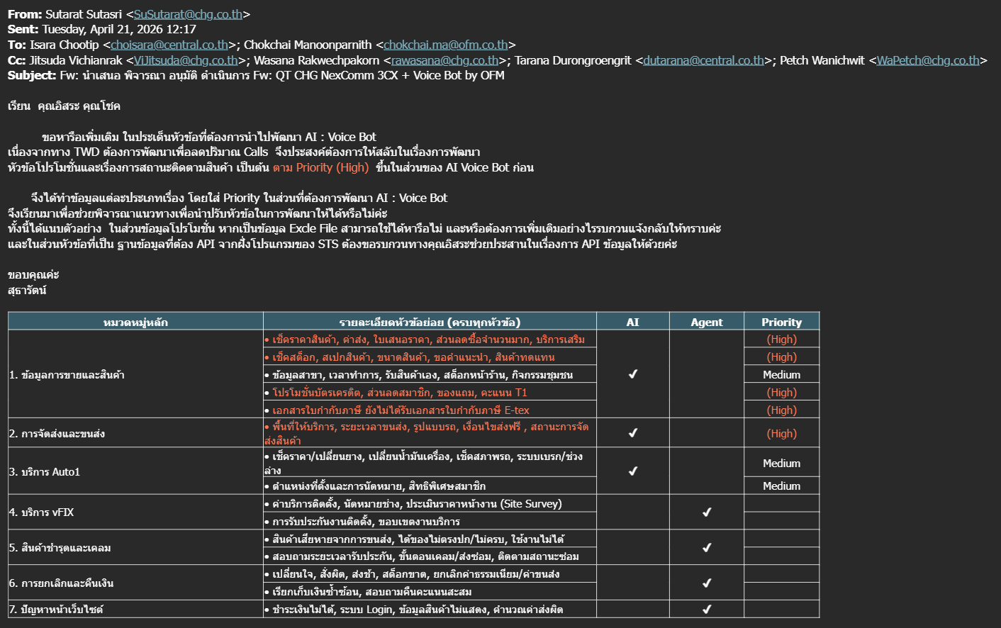
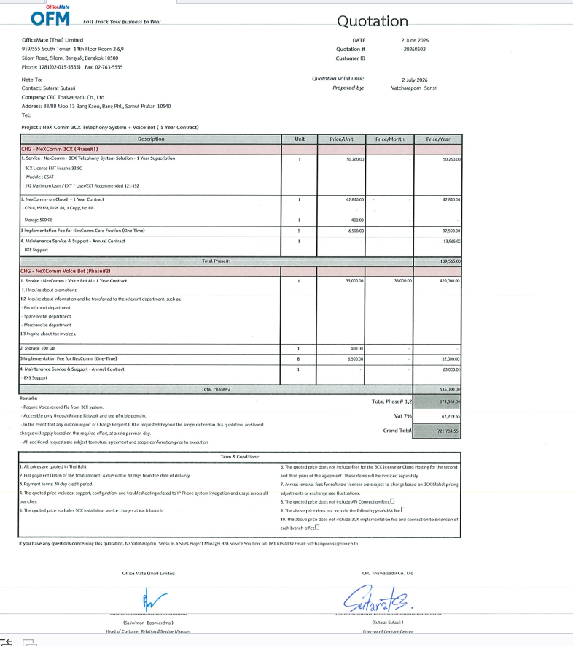
Ref.data from K.Rat (April 21, 2026) |  |  |  |  | Update from K.Chok (April 21, 2026)
หมวดหมู่หลัก | รายละเอียดหัวข้อย่อย (ครบทุกหัวข้อ) | AI | Agent | Priority | หมวดหมู่หลัก | รายละเอียดหัวข้อย่อย (ครบทุกหัวข้อ) | AI | Agent | Priority | #Phase
1. ข้อมูลการขายและสินค้า | • เช็คราคาสินค้า, ค่าส่ง, ใบเสนอราคา, ส่วนลดซื้อจำนวนมาก, บริการเสริม | ✔ |  | (High) | 1. สอบถามข้อมูล Promotion | • โปรโมชั่นบัตรเครดิต, ส่วนลดสมาชิก, ของแถม, คะแนน T1 | ✔ |  | (High) | #1
 | • เช็คสต็อก, สเปกสินค้า, ขนาดสินค้า, ขอคำแนะนำ, สินค้าทดแทน |  |  | (High)
 | • ข้อมูลสาขา, เวลาทำการ, รับสินค้าเอง, สต็อกหน้าร้าน, กิจกรรมชุมชน |  |  | Medium
 | • โปรโมชั่นบัตรเครดิต, ส่วนลดสมาชิก, ของแถม, คะแนน T1 |  |  | (High)
 | • เอกสารใบกำกับภาษี ยังไม่ได้รับเอกสารใบกำกับภาษี E-tex |  |  | (High)
2. การจัดส่งและขนส่ง | • พื้นที่ให้บริการ, ระยะเวลาขนส่ง, รูปแบบรถ, เงื่อนไขส่งฟรี , สถานะการจัดส่งสินค้า | ✔ |  | (High) | 2. สอบถามข้อมูลและโอนสายไปยังหน่วยงานที่เกี่ยวข้อง เช่น | • หน่วยงานรับสมัครงาน | ✔ |  | (High) | #1
3. บริการ Auto1 | • เช็คราคา/เปลี่ยนยาง, เปลี่ยนน้ำมันเครื่อง, เช็คสภาพรถ, ระบบเบรก/ช่วงล่าง | ✔ |  | Medium |  | • หน่วยงานเช่าพื้นที่ | ✔ |  | (High) | #1
 | • ตำแหน่งที่ตั้งและการนัดหมาย, สิทธิพิเศษสมาชิก |  |  | Medium |  | • หน่วยงาน Merchandise |  |  | (High) | #1
 |  |  |  |  | 3. สอบถามข้อมูลใบกำกับภาษี | ** ทางทีม TWD จะต้องเตรียมข้อมูลลงใน Staging Table และระบบจะใช้ API สำหรับดึงข้อมูลมาใช้งาน |  |  | (High) | #1
4. บริการ vFIX | • ค่าบริการติดตั้ง, นัดหมายช่าง, ประเมินราคาหน้างาน (Site Survey) |  | ✔ |  | 4. บริการ vFIX | • ค่าบริการติดตั้ง, นัดหมายช่าง, ประเมินราคาหน้างาน (Site Survey) |  | ✔ |  | #2
 | • การรับประกันงานติดตั้ง, ขอบเขตงานบริการ |  |  |  |  | • การรับประกันงานติดตั้ง, ขอบเขตงานบริการ |  | ✔ |  | #2
5. สินค้าชำรุดและเคลม | • สินค้าเสียหายจากการขนส่ง, ได้ของไม่ตรงปก/ไม่ครบ, ใช้งานไม่ได้ |  | ✔ |  | 5. สินค้าชำรุดและเคลม | • สินค้าเสียหายจากการขนส่ง, ได้ของไม่ตรงปก/ไม่ครบ, ใช้งานไม่ได้ |  | ✔ |  | #2
 | • สอบถามระยะเวลารับประกัน, ขั้นตอนเคลม/ส่งซ่อม, ติดตามสถานะซ่อม |  |  |  |  | • สอบถามระยะเวลารับประกัน, ขั้นตอนเคลม/ส่งซ่อม, ติดตามสถานะซ่อม |  | ✔ |  | #2
6. การยกเลิกและคืนเงิน | • เปลี่ยนใจ, สั่งผิด, ส่งช้า, สต็อกขาด, ยกเลิกค่าธรรมเนียม/ค่าขนส่ง |  | ✔ |  | 6. การยกเลิกและคืนเงิน | • เปลี่ยนใจ, สั่งผิด, ส่งช้า, สต็อกขาด, ยกเลิกค่าธรรมเนียม/ค่าขนส่ง |  | ✔ |  | #2
 | • เรียกเก็บเงินซ้ำซ้อน, สอบถามคืนคะแนนสะสม |  |  |  |  | • เรียกเก็บเงินซ้ำซ้อน, สอบถามคืนคะแนนสะสม |  | ✔ |  | #2
7. ปัญหาหน้าเว็บไซต์ | • ชำระเงินไม่ได้, ระบบ Login, ข้อมูลสินค้าไม่แสดง, คำนวณค่าส่งผิด |  | ✔ |  | 7. ปัญหาหน้าเว็บไซต์ | • ชำระเงินไม่ได้, ระบบ Login, ข้อมูลสินค้าไม่แสดง, คำนวณค่าส่งผิด |  | ✔ |  | #2

Voice Bot Diagram
